Cover
Fresher Academy Management System |  |  |  | Process | Function Name
 |  |  |  | Screen Design | Candidate Management

 | 1. Overview |  |  |  |  |  |  | 00:Login | 04: Candidate Profile- view
 |  | Tài liệu này mô tả thiết kế màn hình của module Candidate Management, module này nhằm quản lý thông tin chung về Candidate |  |  |  |  |  | 01: Landing-Page | 05: Update Candidate Profile
 |  | Thông tin về các candidate, thông tin về Interview, EntryTest của mỗi Candidate. |  |  |  |  |  | 02: Candidate Listing | 06: Transfer
 |  |  |  |  |  |  |  | 03:Create Candidate Profile

 | Screen flow diagram
[FAMS_SC0001]
Landing-Page
[FAMS_SC0000]
Login screen
Login
Click [Candidate Management] link
[FAMS_SC0003]
Create Candidate Profile
Click [New Candidate]button
[FAMS_SC0002]
Candidate Listing
New Candidate
Click [Submit] button
Click [Close] button
[FAMS_SC0005]
Update Candidate Profile
Candidate Management

Close

Submit

Reset Screen

Click on 1 Checkbox then click [Update Candidate
] button

Update Candidate
Close

Submit

Reset Screen

Click on 1 EmplID
[FAMS_SC0004]
Candidate Profile- view
Candidate Profile
Update Candidate
[FAMS_SC0006]
Transfer

Ok
Transfer Candidate

Cancel
Refresh
Screen

Delete Candidate

Delete Candidate

Click on 1 Checkbox then click [Delete Candidate] button

 | 2. Screen list

 |  | No | Screen ID |  |  | Screen Name | UC Name
 |  | 1 | FAMS_SC0000 |  |  | Login | UC1
 |  | 2 | FAMS_SC0001 |  |  | Landing-Page
 |  | 3 | FAMS_SC0002 |  |  | Candidate Listing | UC25, 26, 27, 28
 |  | 4 | FAMS_SC0003 |  |  | Create Candidate Profile | UC25
 |  | 5 | FAMS_SC0004 |  |  | Candidate Profile- view | UC28, UC29
 |  | 6 | FAMS_SC0005 |  |  | Update Candidate Profile | UC26
 |  | 7 | FAMS_SC0006 |  |  | Transfer | UC29

Candidate Listing
Fresher Academy Management System |  |  |  | Process |  | Screen ID |  |  |  | Screen Name |  |  |  |  | Created PIC | Created Date | Approved Date
 |  |  |  | Screen Design |  | [AB_SC11001] |  |  |  | Candidate Listing |  |  |  |  | LongNV35 | 2020-03-19

1. Overview

 | Màn hình này được dùng để:
-Hiển thị chi tiết thông tin của ứng viên.
 |  | -Xem được EmplD, Account, Name, Status
 | Màn hình này có thể được truy cập bằng 1 cách:
 |  | 1. Candidate Listing : hiển thị các thông tin của candidate.

2. Screen Design

 | 2.1. Screen image
 | Layout 1 màn hình hiển thị các thông tin của candidate ở bảng Candidate Profile, Candidate tại tab Candidate Listing

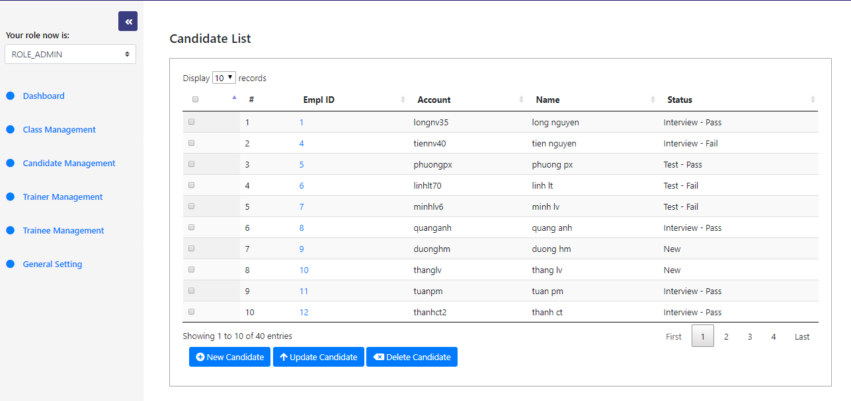

A

B

C
D

 | 2.2. Screen items

 |  | # | Item name |  | Control |  | Data type | I/O | Mandatory |  | Default Value | Range Value | Description
 |  | A | Tab Area
 |  | 1 | Display records |  | Select Option |  |  |  |  |  |  |  | Chọn số lượng bản ghi muốn hiển thị
 |  | B | Candidate Listing
 |  | 2 | Empl ID |  | Label |  | Text | O |  |  |  |  | Hiển thị Empl ID
 |  | 3 | Account |  | Label |  | Text | O |  |  |  |  | Hiển thị Type
 |  | 4 | Name |  | Label |  | Text | O |  |  |  |  | Hiển thị Name
 |  | 5 | Status |  | Label |  | Text | O |  |  |  |  |  | Hiển thị Status
 |  | C | Paging
 |  | 6 | button first |  | Button |  |  | I |  |  |  |  |  | Hiển thị 10 bản ghi trang đầu tiên
 |  | 7 | 1,2,3,4,… |  | Button |  |  | I |  |  |  |  |  | Hiển thị 10 bản ghi tiếp theo sau khi click vào các button
 |  | 8 | button last
 |  | D | Button |  |  |  |  | I |  |  |  |  | Hiển thị số bản ghi còn lại
 |  | 9 | New Candidate |  | Button |  |  | I |  |  |  |  | Tạo mới Candidate
 |  | 10 | Update Candidate |  |  | Button |  | I |  |  |  |  |  | Update Candidate
 |  | 11 | Delete Candidate |  | Button |  |  | I |  |  |  |  | Delete candidate

 |  | 2.3. Main screen interaction

 |  | 1. Khi button [New Candidate] được kích hoạt, chương trình sẽ chuyển sang màn hinh 'Create Candidate" .

 |  | 2. Khi button [Update Candidate] được kích hoạt, chương trình sẽ chuyển sang màn hình update candidate.

 |  | 3. Khi button [Delete Candidate] được kích hoạt, chương trình sẽ hiển thị màn hình comfirm việc delete candidate.

 | 2.4. Screen displaying | - Đối với table view:

 |  |  | Column wide: được set %
 |  |  | Column name: chữ phải được bold và phải căn giữa.
 |  |  | Dữ liệu được hiển thị với font: Time New roman với size = 12.
 |  |  | Dữ liệu sẽ được align như sau: text căn trái, date căn giữa, số căn phải.

Candidate Profile- View1
Fresher Academy Management System |  |  |  | Process |  | Screen ID |  |  |  | Screen Name |  |  |  | Created PIC | Created Date | Approved Date
 |  |  |  | Screen Design |  | FAMS_SC0004 |  |  |  | View Candidate Profile |  |  |  | ThanhCT2 | 2020-03-19

1. Overview

 | Màn hình này được dùng để:
- Hiển thị chi tiết thông tin của ứng viên.
 |  | - Xem được Empl ID, Type, Status, Application Date, Channel, Site, Account, Name, Gender, DOB, CV, University, Faculty, Phone, Email, Skill, Graduation Year, Foreign Language, Level, Note, History..
 | Màn hình này có thể được truy cập bằng 1 cách:
 |  | 1. View Candidate Profile : hiển thị các thông tin của candidate.

2. Screen Design

 | 2.1. Screen image
 | Layout 1 màn hình hiển thị các thông tin của candidate ở bảng Candidate Profile, Candidate, University, Channel tại tab Candidate Information.

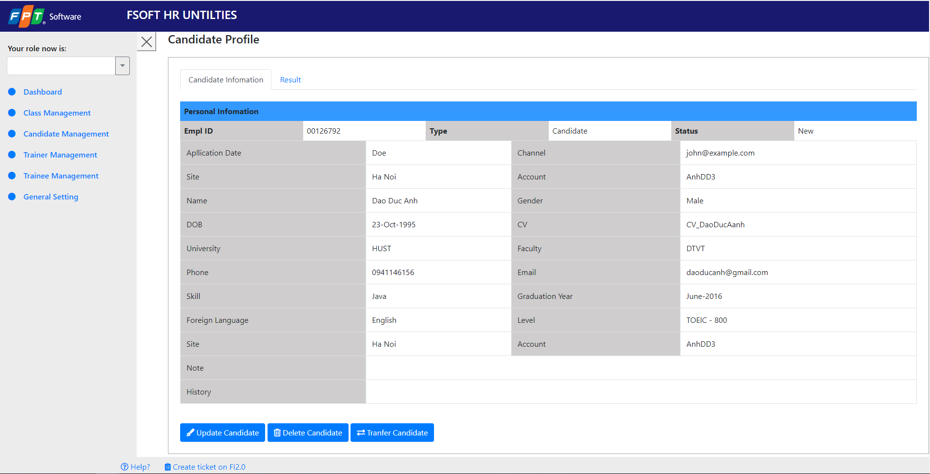

A

B

C

 | 2.2. Screen items

 |  | # | Item name |  | Control |  | Data type | I/O | Mandatory |  | Default Value | Range Value | Description
 |  | A | Tab Area
 |  | 1 | Candidate Information |  | Tab |  |  |  |  |  |  |  | Chọn tab hiển thị thông tin candidate
 |  | 2 | Result |  | Tab |  |  |  |  |  |  |  | Chọn tab hiển thị kết quả học tập của candidate
 |  | B | Candidate Frofile
 |  | 3 | Empl ID |  | Label |  | Text | O |  |  |  |  | Hiển thị Empl ID
 |  | 4 | Type |  | Label |  | Text | O |  |  |  |  | Hiển thị Type
 |  | 5 | Status |  | Label |  | Text | O |  |  |  |  | Hiển thị Status
 |  | 6 | Application Date |  | Label |  | Text | O |  |  |  |  | Hiển thị Application Date
 |  | 7 | Channel |  | Label |  | Text | O |  |  |  |  | Hiển thị Channel
 |  | 8 | Site |  | Label |  | Text | O |  |  |  |  | Hiển thị Site
 |  | 9 | Account |  | Label |  | Text | O |  |  |  |  | Hiển thị Account
 |  | 10 | Name |  | Label |  | Text | O |  |  |  |  | Hiển thị Name
 |  | 11 | Gender |  | Label |  | Text | O |  |  |  |  | Hiển thị Gender
 |  | 12 | DOB |  | Label |  | Text | O |  |  |  |  | Hiển thị DOB
 |  | 13 | CV |  | Label |  | Text | O |  |  |  |  | Hiển thị CV
 |  | 14 | University |  | Label |  | Text | O |  |  |  |  | Hiển thị University
 |  | 15 | Faculty |  | Label |  | Text | O |  |  |  |  | Hiển thị Faculty
 |  | 16 | Phone |  | Label |  | Text | O |  |  |  |  | Hiển thị Phone
 |  | 17 | Email |  | Label |  | Text | O |  |  |  |  | Hiển thị Email
 |  | 18 | Skill |  | Label |  | Text | O |  |  |  |  | Hiển thị Skill
 |  | 19 | Graduation Year |  | Label |  | Text | O |  |  |  |  | Hiển thị Graduation Year
 |  | 20 | Foreign language |  | Label |  | Text | O |  |  |  |  | Hiển thị Foreign language
 |  | 21 | Level |  | Label |  | Text | O |  |  |  |  | Hiển thị Level
 |  | 22 | Note |  | Label |  | Text | O |  |  |  |  | Hiển thị Note
 |  | 23 | History |  | Label |  | Text | O |  |  |  |  | Hiển thị History
 |  | C | Button
 |  | 24 | Update Candidate |  | Button |  |  | I |  |  |  |  | Thục hiện update thông tin của candidate đang được chọn
 |  | 25 | Delete Candidate |  | Button |  |  | I |  |  |  |  | Thụực hiện xóa candidate đang được chọn
 |  | 26 | Tranfer Candidate |  | Button |  |  | I |  |  |  |  | Thực hiện delete candidate được chọn

 |  | 2.3. Main screen interaction

 |  | 1. Khi button [Update] được kích hoạt, chương trình sẽ chuyển sang màn hinh 'Update Candidate" .

 |  | 2. Khi button [Delete] được kích hoạt, chương trình sẽ hiển thị màn hình pop-up để comfirm việc xóa candidate.

 |  | 3. Khi button [Tranfer] được kích hoạt, chương trình sẽ hiển thị màn hình pop-up để comfirm việc tranfer candidate.

 | 2.4. Screen displaying
 |  | - Đối với table view:
 |  |  | Column wide: được set %
 |  |  | Column name: chữ phải được bold và phải căn giữa.
 |  |  | Dữ liệu được hiển thị với font: Time New roman với size = 12.
 |  |  | Dữ liệu sẽ được align như sau: text căn trái, date căn giữa, số căn phải.

Candidate Profile-View2
Fresher Academy Management System |  |  |  | Process |  | Screen ID |  |  |  | Screen Name |  |  |  | Created PIC | Created Date | Approved Date
 |  |  |  | Screen Design |  | FAMS_SC0004 |  |  |  | View Result |  |  |  | ThanhCT2 | 2020-03-19

1. Overview

 | Màn hình này được dùng để:
 |  | - Hiển thị kết quả học tập và các chứng chỉ của ứng viên.
 |  | - Xem được Time, Date, Language Valuator, Language Point, Technical Valuator, Technical Point, Result của bảng Entry Test
 |  | - Xem được Time, Date, Interviewer, Comment, Result của bảng Interview
 | Màn hình này có thể được truy cập bằng 1 cách:
 |  | 1. View Candidate Profile : hiển thị các thông tin của candidate.

2. Screen Design

 | 2.1. Screen image
 | Layout 1 màn hình hiển thị các thông tin của candidate ở bảng Interview, Entry Test của candidate ở tab Result.
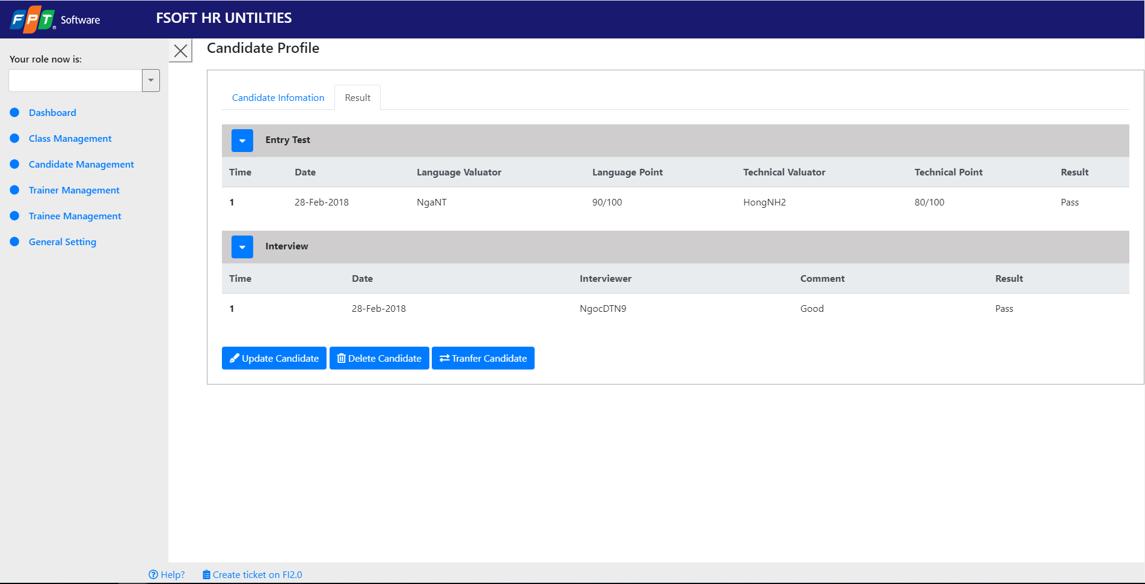

A

B

C

D

 | 2.2. Screen items

 |  | # | Item name |  | Control |  | Data type | I/O | Mandatory |  | Default Value | Range Value | Description
 |  | A | Tab Area
 |  | 1 | Candidate Information |  | Tab |  |  |  |  |  |  |  | Chọn tab hiển thị thông tin candidate
 |  | 2 | Result |  | Tab |  |  |  |  |  |  |  | Chọn tab hiển thị kết quả học tập của candidate
 |  | B | Entry Test
 |  | 3 | Time |  | Label |  | Text | O |  |  |  |  | Hiển thị Time
 |  | 4 | Date |  | Label |  | Text | O |  |  |  |  | Hiển thị Date
 |  | 5 | Languge Valuator |  | Label |  | Text | O |  |  |  |  | Hiển thị Languge Valuator
 |  | 6 | Language Point |  | Label |  | Text | O |  |  |  |  | Hiển thị Language Point
 |  | 7 | Technical Valuator |  | Label |  | Text | O |  |  |  |  | Hiển thị Technical Valuator
 |  | 8 | Technical Point |  | Label |  | Text | O |  |  |  |  | Hiển thị Technical Point
 |  | 9 | Result |  | Label |  | Text | O |  |  |  |  | Hiển thị Result
 |  | C | Interview
 |  | 10 | Time |  | Label |  | Text | O |  |  |  |  | Hiển thị Time
 |  | 11 | Date |  | Label |  | Text | O |  |  |  |  | Hiển thị Date
 |  | 12 | Interviewer |  | Label |  | Text | O |  |  |  |  | Hiển thị Interviewer
 |  | 14 | Comment |  | Label |  | Text | O |  |  |  |  | Hiển thị Comment
 |  | 15 | Result |  | Label |  | Text | O |  |  |  |  | Hiển thị Result
 |  | D | Button
 |  | 24 | Update Candidate |  | Button |  |  | I |  |  |  |  | Thục hiện update thông tin của candidate đang được chọn
 |  | 25 | Delete Candidate |  | Button |  |  | I |  |  |  |  | Thụực hiện xóa candidate đang được chọn
 |  | 26 | Tranfer Candidate |  | Button |  |  | I |  |  |  |  | Thực hiện tranfer candidate được chọn

 |  | 2.3. Main screen interaction

 |  | 1. Khi button [Update] được kích hoạt, chương trình sẽ chuyển sang màn hinh 'Update Candidate" .

 |  | 2. Khi button [Delete] được kích hoạt, chương trình sẽ hiển thị màn hình pop-up để comfirm việc xóa candidate.

 |  | 3. Khi button [Tranfer] được kích hoạt, chương trình sẽ hiển thị màn hình pop-up để comfirm việc tranfer candidate.

 | 2.4. Screen displaying
 |  | - Đối với table view:
 |  |  | Column wide: được set %
 |  |  | Column name: chữ phải được bold và phải căn giữa.
 |  |  | Dữ liệu được hiển thị với font: Time New roman với size = 12.
 |  |  | Dữ liệu sẽ được align như sau: text căn trái, date căn giữa, số căn phải.

Tranfer Candidate
Fresher Academy Management System |  |  |  | Process |  | Screen ID |  |  |  | Screen Name |  |  |  | Created PIC | Created Date | Approved Date
 |  |  |  | Screen Design |  | FAMS_SC0006 |  |  |  | Tranfer Candidate |  |  |  | ThanhCT2 | 2020-03-19

1. Overview

 | Màn hình này được dùng để:
 |  | - Hiển thị vị trí mà candidate có thể được chuyển đi.
 | Màn hình này có thể được truy cập bằng 1 cách:
 |  | 1. View Candidate Profile : nhấn nút "Tranfer Candidate"

2. Screen Design

 | 2.1. Screen image
 | Layout 1 màn hình hiển thị các vị trí của candidate có thể được chuyển đi.

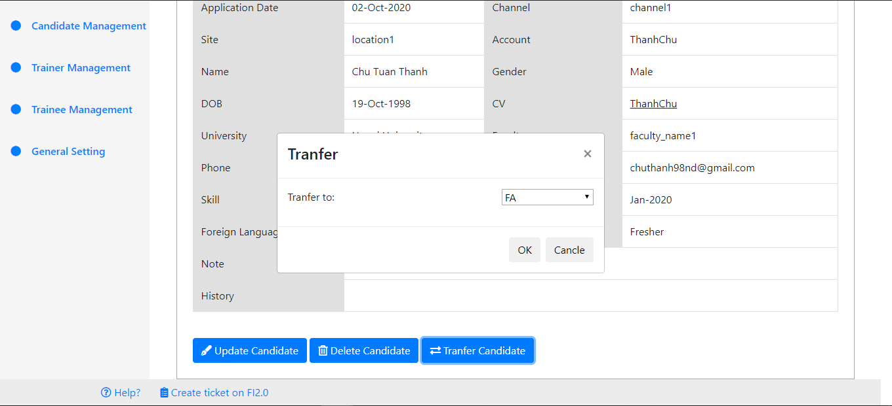

A

B

 | 2.2. Screen items

 |  | # | Item name |  | Control |  | Data type | I/O | Mandatory |  | Default Value | Range Value | Description
 |  | A | Selector
 |  | 1 | FA, Intership, Campus Link |  | Tab |  |  | I |  |  |  |  | Chọn vị trí cho candidate để về
 |  | B | Button
 |  | 3 | OK |  | Button |  |  | I |  |  |  |  | Đồng ý chuyển candidate
 |  | 4 | Cancle |  | Button |  |  | I |  |  |  |  | Hủy chuyển candidate

 |  | 2.3. Main screen interaction

 |  | 1. Khi button [OK] được kích hoạt, chương trình sẽ chuyển sang màn hinh 'Candidate Listing" và hiển thị message thành công .

 |  | 2. Khi button [Cancle] được kích hoạt, chương trình sẽ tắt màn hình chọn và quay trở về màn hình "View Candidate Profile".

 | 2.4. Screen displaying
 |  | - Đối với table view:
 |  |  | Column wide: được set %
 |  |  | Column name: chữ phải được bold và phải căn giữa.
 |  |  | Dữ liệu được hiển thị với font: Time New roman với size = 12.
 |  |  | Dữ liệu sẽ được align như sau: text căn trái, date căn giữa, số căn phải.

Login
Admin Board |  |  |  | Process |  | Screen ID |  |  |  | Screen Name |  |  |  | Created PIC | Created Date | Approved Date
 |  |  |  | Screen Design |  | [AB_SC11001] |  |  |  | Log in |  |  |  | LongNV35 | 2020-03-19

1. Overview

 | Màn hình này được dùng để:
 |  | - Hiển thị màn hình đăng nhập để người dùng đăng nhập vào hệ thống.
 | Màn hình này có thể được truy cập bằng 1 cách:
 |  | 1. View Candidate Profile : hiển thị khung username, password.

2. Screen Design

 | 2.1. Screen image
 | Layout 1 màn hình hiển thị ô input username và password và các button.

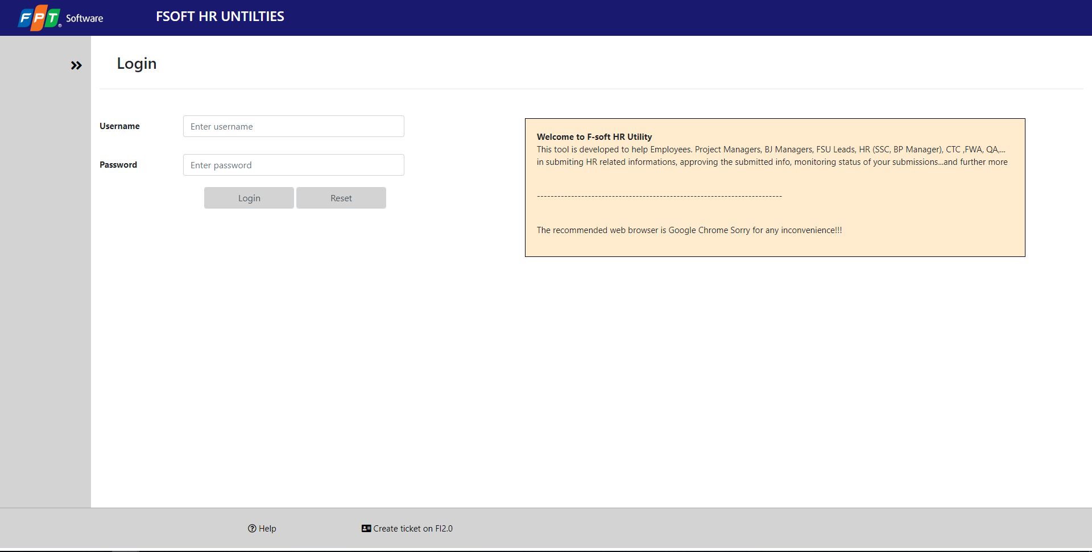

A

B

 | 2.2. Screen items

 |  | # | Item name |  | Control |  | Data type | I/O | Mandatory |  | Default Value | Range Value | Description
 |  | A | Input Area
 |  | 1 | Username |  | Input |  | Text |  |  |  |  |  | Cho phép người dùng nhập vào tên đăng nhập
 |  | 2 | Password |  | Input |  | Text |  |  |  |  |  | Cho phép người dùng nhập vào password
 |  | B | Button
 |  | 3 | Login |  | Button |  |  | I |  |  |  |  | Thực hiện yêu cầu đăng nhập của người dùng
 |  | 4 | Reset |  | Button |  |  | I |  |  |  |  | Thực hiện yêu cầu reset của người dùng

 |  | 2.3. Main screen interaction

 |  | 1. Khi button [Login] được kích hoạt, chương trình sẽ chuyển sang màn hinh 'Landing page" nếu người dùng nhập đúng thông tin có trong CSDL . Nếu nhập sai thông tin thì vẫn ở lại màn hình Login với message.

 |  | 2. Khi button [Reset] được kích hoạt, chương trình sẽ xóa thông tin được nhâp trong 2 ô input.

 | 2.4. Screen displaying
 |  | - Đối với screen view:
 |  |  | Label được căn chỉnh
 |  |  | Các ô input được căn chỉnh và bắt lỗi trong mọi trường hợp người dùng nhập các giá trị vào.
 |  |  | Dữ liệu được hiển thị với font: Time New roman với size = 12.
 |  |  | Dữ liệu sẽ được align như sau: text căn trái.

Landing Page
Admin Board |  |  |  | Process |  | Screen ID |  |  |  | Screen Name |  |  |  | Created PIC | Created Date | Approved Date
 |  |  |  | Screen Design |  | [AB_SC11001] |  |  |  | Landing Page |  |  |  | MinhLV5 | 2020-03-19

1. Overview

 | Màn hình này được dùng để:
 |  | - Hiển thị chi tiết thông tin của ứng viên.

 | Màn hình này có thể được truy cập bằng 1 cách:
 |  | 1. Landing page : hiển thị các thông tin của candidate.

2. Screen Design

 | 2.1. Screen image
 | Layout 1 màn hình hiển thị các thông tin của candidate ở bảng Candidate Profile, Candidate, University, Channel tại tab Candidate Information.
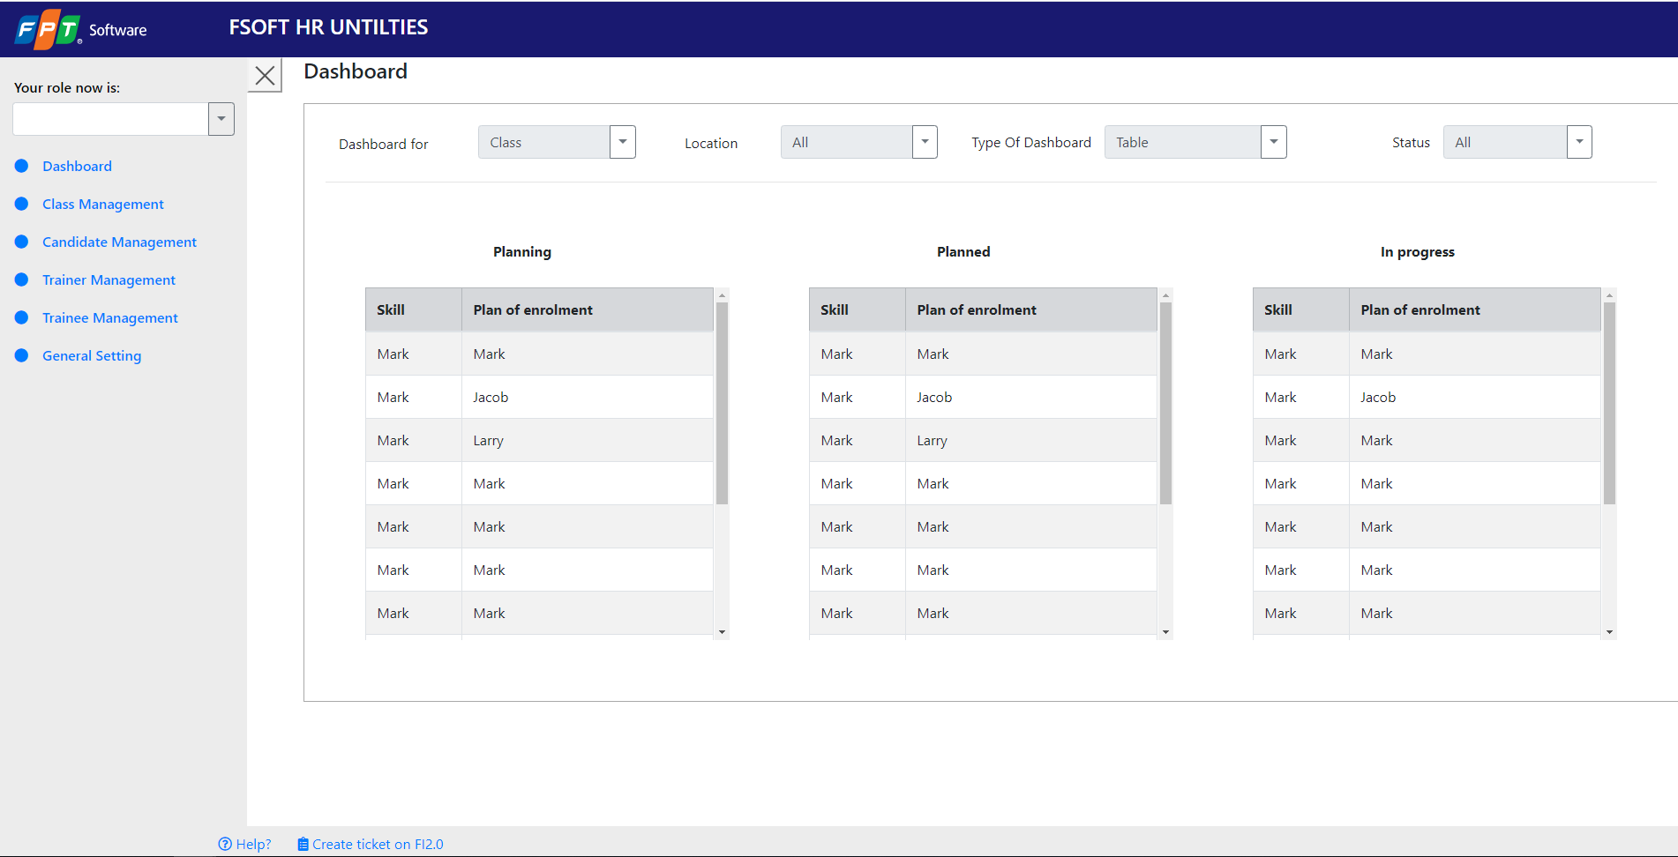

A

B

 | 2.2. Screen items

 |  | # | Item name |  | Control |  | Data type | I/O | Mandatory |  | Default Value | Range Value | Description
 |  | A | Selection
 |  | 1 | Dashboard For |  | Dropdown |  | Text | I | O |  | Class |  | Danh sách các chức năng cần quản lý
 |  | 2 | Location |  | Dropdown |  | Text | I | O |  | All |  | Danh sách các location
 |  | 3 | Type Of Dashboard |  | Dropdown |  | Text | I | O |  | All |  | Kiểu hiển thị: table/ Chart
 |  | 4 | Status |  | Dropdown |  | Text | I | O |  | All |  | Danh sách status ứng với item của Dashboard for
 |  | B | Content
 |  | 3 | planning |  | Table |  | Text | O |  |  |  |  | Hiển thị danh sách planning
 |  | 4 | panned |  | Table |  | Text | O |  |  |  |  | Hiển thị danh sách planned
 |  | 5 | In process |  | Table |  | Text | O |  |  |  |  | Hiển thị danh sách inprocess

 |  | 2.3. Main screen interaction

 |  | 1. Khi DropDown [Dashboard for] được kích hoạt, phần content sẽ hiển thị nội dung tương ứng với item được chọn .

 |  | 2. Khi DropDown [Location] được kích hoạt, phần content sẽ hiển thị nội dung tương ứng với item được chọn .

 |  | 3. Khi DropDown [Type Of DashBoard] được kích hoạt, phần content sẽ hiển thị nội dung tương ứng với item được chọn .
 |  | 3. Khi DropDown [Status] được kích hoạt, phần content sẽ hiển thị nội dung tương ứng với item được chọn .

 | 2.4. Screen displaying
 |  | - Đối với table view:
 |  |  | Column wide: được set %
 |  |  | Column name: chữ phải được bold và phải căn giữa.
 |  |  | Dữ liệu được hiển thị với font: Time New roman với size = 12.
 |  |  | Dữ liệu sẽ được align như sau: text căn trái, date căn giữa, số căn phải.

Create Candidate Information
FAMS |  |  |  | Process |  | Screen ID |  |  |  | Screen Name |  |  |  | Created PIC | Created Date | Approved Date
 |  |  |  | Screen Design |  | [AB_SC11001] |  |  |  | Create Candidate Information |  |  |  | ThaiNV15 | 2020-03-19

1. Overview

 | - Màn hình này được dùng để:
 |  | 1. Nhập thông tin của ứng viên mới.
 | - Màn hình này có thể được truy cập bằng 1 cách:
 |  | 1. Create Candidate : nhập vào thông tin cơ bản của ứng viên mới.

2. Screen Design

 | 2.1. Screen image
 | Layout 1 màn hình hiển thị các thông tin của candidate của candidate ở tab Candidate Imformation

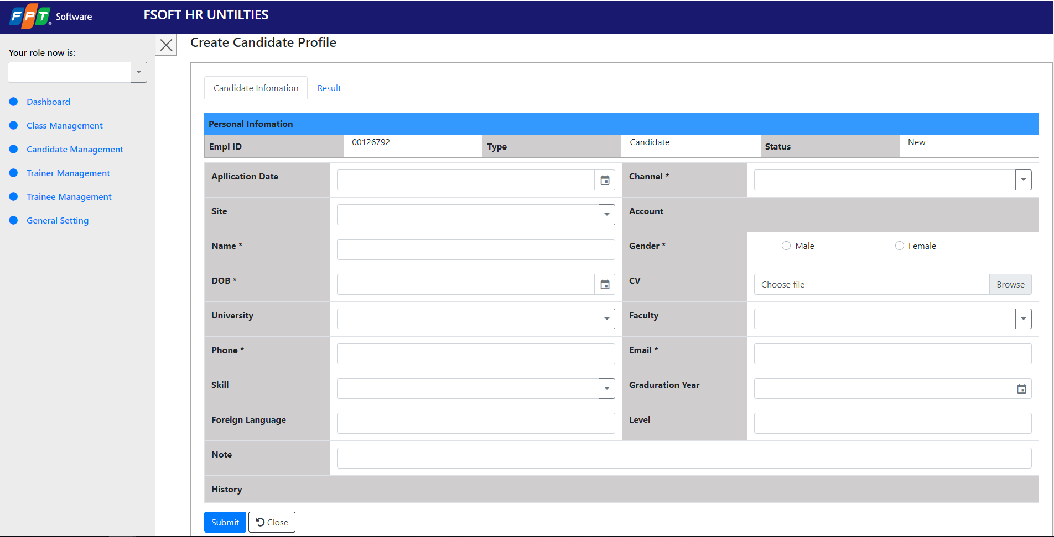

A

B

C

 | 2.2. Screen items

 |  | # | Item name |  | Control |  | Data type | I/O | Mandatory |  | Default Value | Range Value | Description
 |  | A | Tab Area
 |  | 1 | Candidate Information |  | Tab |  |  |  |  |  |  |  | Chọn tab hiển thị thông tin candidate
 |  | 2 | Result |  | Tab |  |  |  |  |  |  |  | Chọn tab hiển thị kết quả học tập của candidate
 |  | B | Text Area
 |  | 3 | Empl ID |  | Label |  | Text | I |  |  |  |  | Chỉnh sửa Empl ID
 |  | 4 | Type |  | Label |  | Text | I |  |  |  |  | Chỉnh sửa Type
 |  | 5 | Status |  | Label |  | Text | I |  |  |  |  | Chỉnh sửa Status
 |  | 6 | Application Date |  | Label |  | Text | I |  |  |  |  | Chỉnh sửa Application Date
 |  | 7 | Channel |  | Label |  | Text | I |  |  |  |  | Chỉnh sửa Channel
 |  | 8 | Site |  | Label |  | Text | I |  |  |  |  | Chỉnh sửa Site
 |  | 9 | Account |  | Label |  | Text | I |  |  |  |  | Chỉnh sửa Account
 |  | 10 | Name |  | Label |  | Text | I |  |  |  |  | Chỉnh sửa Name
 |  | 11 | Gender |  | Label |  | Text | I |  |  |  |  | Chỉnh sửa Gender
 |  | 12 | DOB |  | Label |  | Text | I |  |  |  |  | Chỉnh sửa DOB
 |  | 13 | CV |  | Label |  | Text | I |  |  |  |  | Chỉnh sửa CV
 |  | 14 | University |  | Label |  | Text | I |  |  |  |  | Chỉnh sửa University
 |  | 15 | Faculty |  | Label |  | Text | I |  |  |  |  | Chỉnh sửa Faculty
 |  | 16 | Phone |  | Label |  | Text | I |  |  |  |  | Chỉnh sửa Phone
 |  | 17 | Email |  | Label |  | Text | I |  |  |  |  | Chỉnh sửa Email
 |  | 18 | Skill |  | Label |  | Text | I |  |  |  |  | Chỉnh sửa Skill
 |  | 19 | Graduation Year |  | Label |  | Text | I |  |  |  |  | Chỉnh sửa Graduation Year
 |  | 20 | Foreign language |  | Label |  | Text | I |  |  |  |  | Chỉnh sửa Foreign language
 |  | 21 | Level |  | Label |  | Text | I |  |  |  |  | Chỉnh sửa Level
 |  | 22 | Note |  | Label |  | Text | I |  |  |  |  | Chỉnh sửa Note
 |  | 23 | History |  | Label |  | Text | I |  |  |  |  | Chỉnh sửa History
 |  | C | Button
 |  | 15 | Submit |  | Button |  |  | I |  |  |  |  | Thục hiện tạo thông tin của candidate đang được chọn
 |  | 16 | Close |  | Button |  |  | I |  |  |  |  | Thực hiện hủy thao tác đang làm và quay về màn hình list

 |  | 2.3. Main screen interaction

 |  | 1. Khi button [Submit] được kích hoạt, chương trình sẽ kiểm tra thông tin được nhập và create thông tin được nhập và chuyển sang màn hình 'Candidate Listing".

 |  | 2. Khi button [Close] được kích hoạt, chương trình xóa hết dữ liệu trong các ô text và quay lại màn hình "Candidate Listing".

 | 2.4. Screen displaying
 |  | - Đối với table view:
 |  |  | Column wide: được set %
 |  |  | Column name: chữ phải được bold và phải căn giữa.
 |  |  | Dữ liệu được hiển thị với font: Time New roman với size = 12.
 |  |  | Dữ liệu sẽ được align như sau: text căn trái.

Create Candidate Result
FAMS |  |  |  | Process |  | Screen ID |  |  |  | Screen Name |  |  |  | Created PIC | Created Date | Approved Date
 |  |  |  | Screen Design |  | [AB_SC11001] |  |  |  | Create Candidate Result |  |  |  | ThaiNV15 | 2020-03-19

1. Overview

 | Màn hình này được dùng để:
 |  | - Cập nhật kết quả học tập và các chứng chỉ của ứng viên.

 | Màn hình này có thể được truy cập bằng 1 cách:
 |  | 1. Create Candidate Result : nhập vào các thông tin kết quả của candidate.

2. Screen Design

 | 2.1. Screen image
 | Layout 1 màn hình hiển thị các thông tin của candidate ở bảng Interview, Entry Test của candidate ở tab Result.
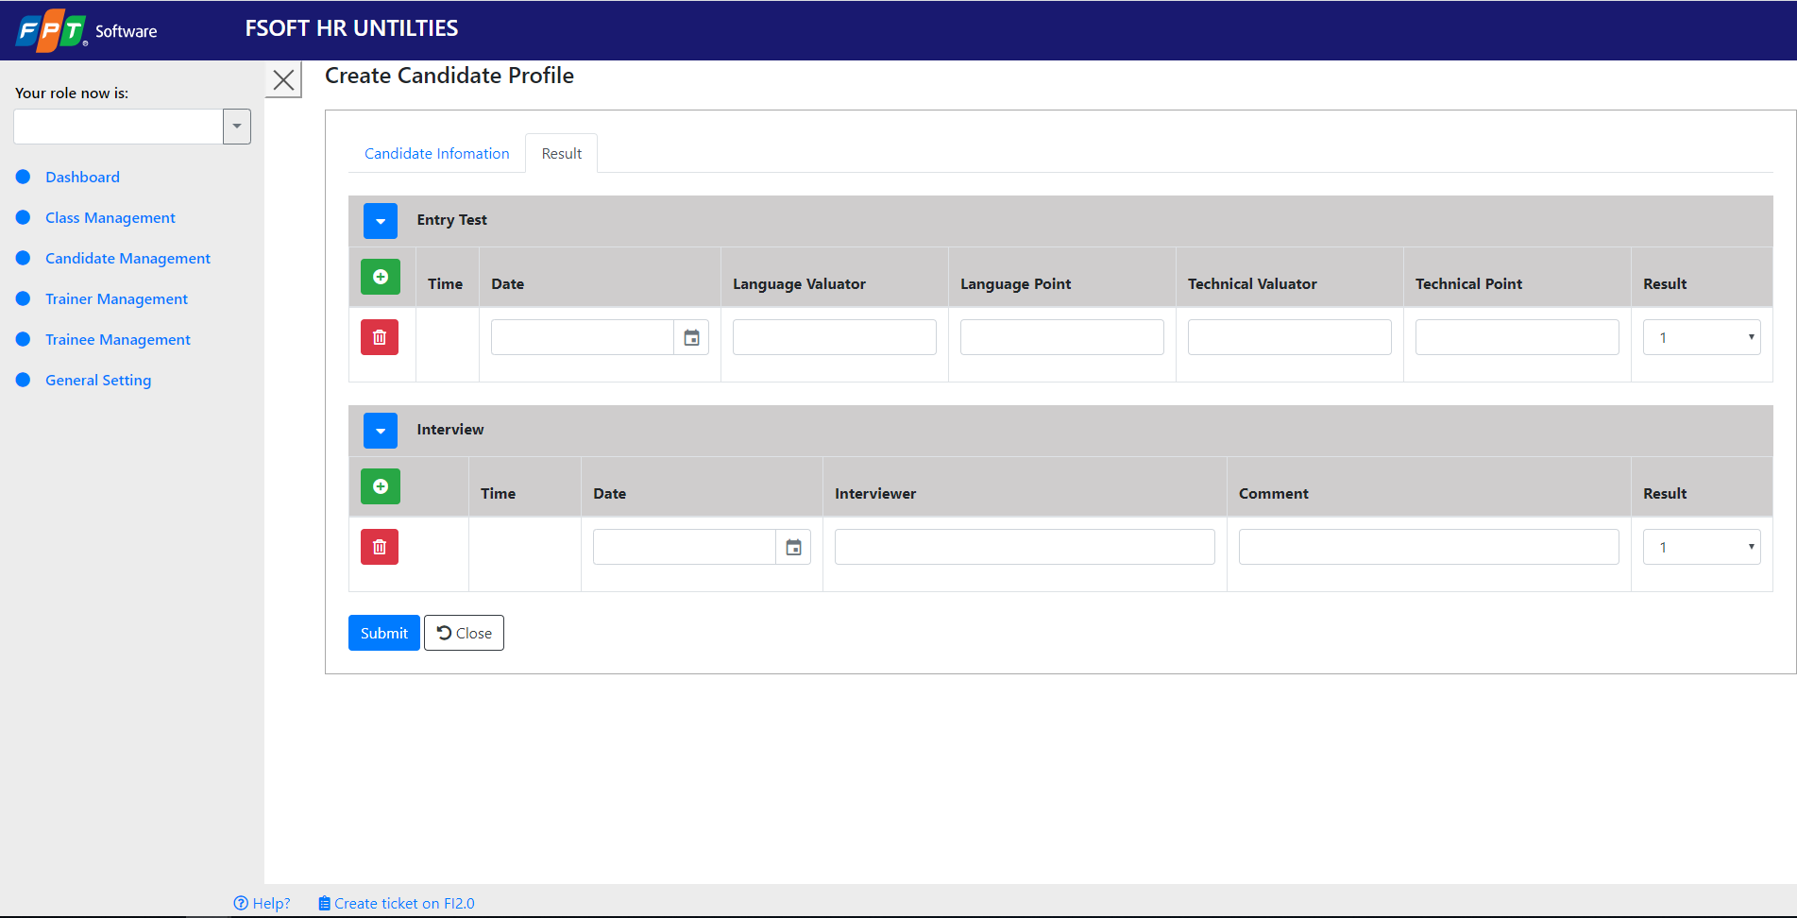

A

B

D
C

E

 | 2.2. Screen items

 |  | # | Item name |  | Control |  | Data type | I/O | Mandatory |  | Default Value | Range Value | Description
 |  | A | Tab Area
 |  | 1 | Candidate Information |  | Tab |  |  |  |  |  |  |  | Chọn tab hiển thị thông tin candidate
 |  | 2 | Result |  | Tab |  |  |  |  |  |  |  | Chọn tab hiển thị kết quả học tập của candidate
 |  | B | Entry Test
 |  | 3 | Time |  | Label |  | Text | O |  |  |  |  | Nhập vào Time
 |  | 4 | Date |  | Label |  | Text | O |  |  |  |  | Nhập vào Date
 |  | 5 | Languge Valuator |  | Label |  | Text | O |  |  |  |  | Nhập vào Languge Valuator
 |  | 6 | Language Point |  | Label |  | Text | O |  |  |  |  | Nhập vào Language Point
 |  | 7 | Technical Valuator |  | Label |  | Text | O |  |  |  |  | Nhập vào Technical Valuator
 |  | 8 | Technical Point |  | Label |  | Text | O |  |  |  |  | Nhập vào Technical Point
 |  | 9 | Result |  | Label |  | Text | O |  |  |  |  | Nhập vào Result
 |  | C | Interview
 |  | 10 | Time |  | Label |  | Text | O |  |  |  |  | Nhập vào Time
 |  | 11 | Date |  | Label |  | Text | O |  |  |  |  | Nhập vào Date
 |  | 12 | Interviewer |  | Label |  | Text | O |  |  |  |  | Nhập vào Interviewer
 |  | 13 | Comment |  | Label |  | Text | O |  |  |  |  | Nhập vào Comment
 |  | 14 | Result |  | Label |  | Text | O |  |  |  |  | Nhập vào Technical Point
 |  | C | Button
 |  | 15 | Mũi tên |  | Button |  |  | I |  |  |  |  | Ẩn thông tin của bảng
 |  | 16 | Dấu cộng |  | Button |  |  | I |  |  |  |  | Thêm dòng để nhập bản ghi cho bảng
 |  | 17 | Thùng rác |  | Button |  |  | I |  |  |  |  | Xóa bản ghi trong CSDL
 |  | D | Button
 |  | 18 | Submit |  | Button |  |  | I |  |  |  |  | Thụực hiện tạo mới result của candidate đang được chọn
 |  | 19 | Close |  | Button |  |  | I |  |  |  |  | Thụực hiện xóa thông tin trong ô text box

 |  | 2.3. Main screen interaction

 |  | 1. Khi button [Mũi tên] được kích hoạt, chương trình sẽ ẩn khung nhập .

 |  | 2. Khi button [Dấu cộng] được kích hoạt, chương trình sẽ thêm dòng để người dùng nhập thêm bản ghi.

 |  | 3. Khi button [Thùng rác] được kích hoạt, chương trình sẽ xóa bản ghi đó trong CSDL.

 |  | 4. Khi button [Submit] được kích hoạt, chương trình sẽ tạo result của candidate đang được chọn.

 |  | 5. Khi button [Close] được kích hoạt, chương trình sẽ xóa dữ liệu các ô textbox.

 | 2.4. Screen displaying
 |  | - Đối với table view:
 |  |  | Column wide: được set %
 |  |  | Column name: chữ phải được bold và phải căn giữa.
 |  |  | Dữ liệu được hiển thị với font: Time New roman với size = 12.
 |  |  | Dữ liệu sẽ được align như sau: text căn trái, date căn giữa, số căn phải.

Update Candidate
FAMS |  |  |  | Process |  | Screen ID |  |  |  | Screen Name |  |  |  | Created PIC | Created Date | Approved Date
 |  |  |  | Screen Design |  | [AB_SC11001] |  |  |  | Update Candidate |  |  |  | ThaiNV15 | 2020-03-19

1. Overview

 | - Màn hình này được dùng để:
 |  | 1. Chỉnh sửa thông tin của ứng viên mới.
 | - Màn hình này có thể được truy cập bằng 1 cách:
 |  | 1. Update Candidate : chỉnh sửa thông tin cơ bản của ứng viên mới.

2. Screen Design

 | 2.1. Screen image
 | Layout 1 màn hình hiển thị các thông tin của candidate ở bảng Interview, Entry Test của candidate ở tab Result.

A

B

C

 | 2.2. Screen items

 |  | # | Item name |  | Control |  | Data type | I/O | Mandatory |  | Default Value | Range Value | Description
 |  | A | Tab Area
 |  | 1 | Candidate Information |  | Tab |  |  |  |  |  |  |  | Chọn tab hiển thị thông tin candidate
 |  | 2 | Result |  | Tab |  |  |  |  |  |  |  | Chọn tab hiển thị kết quả học tập của candidate
 |  | B | Text Area
 |  | 3 | Empl ID |  | Label |  | Text | I |  |  |  |  | Nhập vào Empl ID
 |  | 4 | Type |  | Label |  | Text | I |  |  |  |  | Nhập vào Type
 |  | 5 | Status |  | Label |  | Text | I |  |  |  |  | Nhập vào Status
 |  | 6 | Application Date |  | Label |  | Text | I |  |  |  |  | Nhập vào Application Date
 |  | 7 | Channel |  | Label |  | Text | I |  |  |  |  | Nhập vào Channel
 |  | 8 | Site |  | Label |  | Text | I |  |  |  |  | Nhập vào Site
 |  | 9 | Account |  | Label |  | Text | I |  |  |  |  | Nhập vào Account
 |  | 10 | Name |  | Label |  | Text | I |  |  |  |  | Nhập vào Name
 |  | 11 | Gender |  | Label |  | Text | I |  |  |  |  | Nhập vào Gender
 |  | 12 | DOB |  | Label |  | Text | I |  |  |  |  | Nhập vào DOB
 |  | 13 | CV |  | Label |  | Text | I |  |  |  |  | Nhập vào CV
 |  | 14 | University |  | Label |  | Text | I |  |  |  |  | Nhập vào University
 |  | 15 | Faculty |  | Label |  | Text | I |  |  |  |  | Nhập vào Faculty
 |  | 16 | Phone |  | Label |  | Text | I |  |  |  |  | Nhập vào Phone
 |  | 17 | Email |  | Label |  | Text | I |  |  |  |  | Nhập vào Email
 |  | 18 | Skill |  | Label |  | Text | I |  |  |  |  | Nhập vào Skill
 |  | 19 | Graduation Year |  | Label |  | Text | I |  |  |  |  | Nhập vào Graduation Year
 |  | 20 | Foreign language |  | Label |  | Text | I |  |  |  |  | Nhập vào Foreign language
 |  | 21 | Level |  | Label |  | Text | I |  |  |  |  | Nhập vào Level
 |  | 22 | Note |  | Label |  | Text | I |  |  |  |  | Nhập vào Note
 |  | 23 | History |  | Label |  | Text | I |  |  |  |  | Nhập vào History
 |  | C | Button
 |  | 15 | Submit |  | Button |  |  | I |  |  |  |  | Thục hiện tạo thông tin của candidate đang được chọn
 |  | 16 | Close |  | Button |  |  | I |  |  |  |  | Thực hiện hủy thao tác đang làm và quay về màn hình list

 |  | 2.3. Main screen interaction

 |  | 1. Khi button [Submit] được kích hoạt, chương trình sẽ kiểm tra thông tin được nhập và create thông tin được nhập và chuyển sang màn hình 'Candidate Listing".

 |  | 2. Khi button [Close] được kích hoạt, chương trình xóa hết dữ liệu trong các ô text và quay lại màn hình "Candidate Listing".

 | 2.4. Screen displaying
 |  | - Đối với table view:
 |  |  | Column wide: được set %
 |  |  | Column name: chữ phải được bold và phải căn giữa.
 |  |  | Dữ liệu được hiển thị với font: Time New roman với size = 12.
 |  |  | Dữ liệu sẽ được align như sau: text căn trái.

Update Candidate Result
FAMS |  |  |  | Process |  | Screen ID |  |  |  | Screen Name |  |  |  | Created PIC | Created Date | Approved Date
 |  |  |  | Screen Design |  | [AB_SC11001] |  |  |  | Update Candidate Result |  |  |  | ThaiNV15 | 2020-03-19

1. Overview

 | Màn hình này được dùng để:
 |  | - Cập nhật kết quả học tập và các chứng chỉ của ứng viên.

 | Màn hình này có thể được truy cập bằng 1 cách:
 |  | 1. Update Candidate Result : hiển thị các thông tin kết quả của candidate.

2. Screen Design

 | 2.1. Screen image
 | Layout 1 màn hình hiển thị các thông tin của candidate ở bảng Interview, Entry Test của candidate ở tab Result.

A

B

D
C

E

 | 2.2. Screen items

 |  | # | Item name |  | Control |  | Data type | I/O | Mandatory |  | Default Value | Range Value | Description
 |  | A | Tab Area
 |  | 1 | Candidate Information |  | Tab |  |  |  |  |  |  |  | Chọn tab hiển thị thông tin candidate
 |  | 2 | Result |  | Tab |  |  |  |  |  |  |  | Chọn tab hiển thị kết quả học tập của candidate
 |  | B | Entry Test
 |  | 3 | Time |  | Label |  | Text | O |  |  |  |  | Chỉnh sửa Time
 |  | 4 | Date |  | Label |  | Text | O |  |  |  |  | Chỉnh sửa Date
 |  | 5 | Languge Valuator |  | Label |  | Text | O |  |  |  |  | Chỉnh sửa Languge Valuator
 |  | 6 | Language Point |  | Label |  | Text | O |  |  |  |  | Chỉnh sửa Language Point
 |  | 7 | Technical Valuator |  | Label |  | Text | O |  |  |  |  | Chỉnh sửa Technical Valuator
 |  | 8 | Technical Point |  | Label |  | Text | O |  |  |  |  | Chỉnh sửa Technical Point
 |  | 9 | Result |  | Label |  | Text | O |  |  |  |  | Chỉnh sửa Result
 |  | C | Interview
 |  | 10 | Time |  | Label |  | Text | O |  |  |  |  | Chỉnh sửa Time
 |  | 11 | Date |  | Label |  | Text | O |  |  |  |  | Chỉnh sửa Date
 |  | 12 | Interviewer |  | Label |  | Text | O |  |  |  |  | Chỉnh sửa Interviewer
 |  | 13 | Comment |  | Label |  | Text | O |  |  |  |  | Chỉnh sửa Comment
 |  | 14 | Result |  | Label |  | Text | O |  |  |  |  | Chỉnh sửa Technical Point
 |  | C | Button
 |  | 15 | Mũi tên |  | Button |  |  | I |  |  |  |  | Ẩn thông tin của bảng
 |  | 16 | Dấu cộng |  | Button |  |  | I |  |  |  |  | Thêm dòng để nhập bản ghi cho bảng
 |  | 17 | Thùng rác |  | Button |  |  | I |  |  |  |  | Xóa bản ghi trong CSDL
 |  | D | Button
 |  | 18 | Submit |  | Button |  |  | I |  |  |  |  | Thụực hiện tạo mới result của candidate đang được chọn
 |  | 19 | Close |  | Button |  |  | I |  |  |  |  | Thụực hiện xóa thông tin trong ô text box

 |  | 2.3. Main screen interaction

 |  | 1. Khi button [Mũi tên] được kích hoạt, chương trình sẽ ẩn khung nhập .

 |  | 2. Khi button [Dấu cộng] được kích hoạt, chương trình sẽ thêm dòng để người dùng nhập thêm bản ghi.

 |  | 3. Khi button [Thùng rác] được kích hoạt, chương trình sẽ xóa bản ghi đó trong CSDL.

 |  | 4. Khi button [Submit] được kích hoạt, chương trình sẽ tạo result của candidate đang được chọn.

 |  | 5. Khi button [Close] được kích hoạt, chương trình sẽ xóa dữ liệu các ô textbox.

 | 2.4. Screen displaying
 |  | - Đối với table view:
 |  |  | Column wide: được set %
 |  |  | Column name: chữ phải được bold và phải căn giữa.
 |  |  | Dữ liệu được hiển thị với font: Time New roman với size = 12.
 |  |  | Dữ liệu sẽ được align như sau: text căn trái, date căn giữa, số căn phải.

